商品登録書
【商 品 登 録 書】

 | 区分 |  |  | 1 |  | 新規 |  |  |  |  |  |  |  |  |  |  |  |  |  |  |  |  | 提出者 |  |  | 松本 光 |  |  |  |  | 提出日 |  |  | 2016-02-10

 | JAN |  |  |  |  |  |  | メーカー名 |  |  |  |  | 商品名1 |  |  |  |  |  |  |  |  |  | 商品名2 |  |  |  |  |  |  |  | フレーバー |  | 容量 |  |  | 希望小売価格
 | 4901696533901 |  |  |  |  |  |  | ロゼット |  |  |  |  | ロゼット 洗顔パスタ |  |  |  |  |  |  |  |  |  | 海泥スムース |  |  |  |  |  |  |  | - |  | 120g |  |  | ¥648

 | 商品画像 |  |  |  |  |  |  |  |  |  |  |  |  |  | 大分類CD |  |  |  | 大分類名 |  |  |  |  |  | 棚割CD |  |  | 棚割名 |  |  |  | 中分類CD |  |  | 中分類名
 | 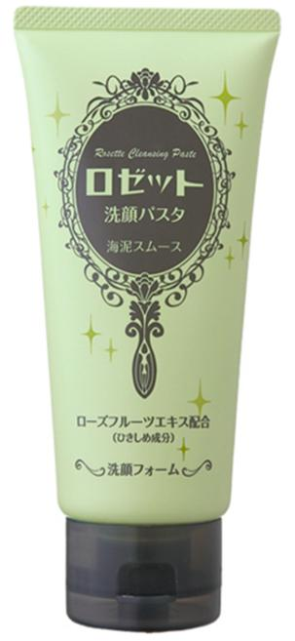 基本画像1枚 |  |  |  |  |  |  |  |  |  |  |  |  |  | 04 |  |  |  | 基礎化粧品 |  |  |  |  |  | 01 |  |  | 基礎化粧 |  |  |  | 040101 |  |  | 洗顔料

 |  |  |  |  |  |  |  |  |  |  |  |  |  |  | 確定商品CD |  |  |  |  |  |  |  |  |  | 040101 |  |  |  |  |  |  | 0001

 |  |  |  |  |  |  |  |  |  |  |  |  |  |  | 催事CD |  |  |  | クーポンCD |  |  |  |  |  |  |  |  |  | TOPICS CD |  |  |  | 中分類ランキングCD
 |  |  |  |  |  |  |  |  |  |  |  |  |  |  | - |  |  |  | - |  |  |  |  |  |  |  |  |  | - |  |  |  | -

 |  |  |  |  |  |  |  |  |  |  |  |  |  |  | 商品特徴
 |  |  |  |  |  |  |  |  |  |  |  |  |  |  | ◆毛穴すっきるつるつるの洗い上がり ミネラルを豊富に含む海泥（かいでい）と植物エキスを配合した洗顔フォームです。「パスタ」とは、「粉を練り込みペースト状にしたもの」の意味。きめ細かな海泥パウダーを含んだもっちりと弾力のある泡が、余分な皮脂や汚れを吸着し、からめ落します。うるおいのある洗いごこちで、陶器のようなつるつる肌へ。 ◆海泥で毛穴すっきり 太古の自然が育んだ海泥は、細かい穴が無数にあり、古い角質や毛穴の汚れまでしっかり吸着・除去。 ◆いたわりながらスベスベに 肌にやさしい植物由来洗浄成分使用。ローズフルーツエキスが肌をきゅっとひきしめます。 ◆無香料、無着色、無鉱物油

 | 使用方法
 | 手のひらに適量（約1ｃｍ）をとり、水またはぬるま湯でよく泡立て、泡でやさしくマッサージするように洗い、そのあとすすぎ残しのないように充分に洗い流してください。

 | 追加テキスト
 | 1929年に日本初のクリーム状洗顔料を発売したロゼットが誇るロングセラー洗顔料ブランド。肌悩みに合わせたキメ細かなパウダーを練り込み、豊かな泡立ちと洗い上がりの独特の使用感が特長です。ニキビ・肌あれ対策に有効成分イオウシリーズ、大人の肌悩み対策にクレイシリーズのラインナップ。

 | 購入可能DS |  |  |  |  |  |  |  |  |  | 購入可能EC |  |  |  |  |  |  |  |  |  | お勧めシーズン |  |  |  | 関連リンク商品JAN
 | 1001 | 1002 | 1003 | 1004 | 1005 | 1006 | 1007 | 1008 | 1009 | 1010 | 5001 | 5002 | 5003 | 5004 | 5005 | 5006 | 5007 | 5008 | 5009 | 5010 | SP | SM | A | W | 商品1 |  |  |  |  | 商品2 |  |  |  |  | 商品3
 | - | - | - | - | - | - | - | - | - | - | - | - | - | - | - | - | - | - | - | - | 1 | 1 | 1 | 1 | - |  |  |  |  | - |  |  |  |  | -

 | 写真1 |  | 写真2 |  | 写真3 |  | 写真4 |  |  | 登録日 |  |  |  |  |  |  |  |  | 掲載開始日 |  |  |  |  |  |  |  | 修正日 |  |  |  |  |  | 掲載終了日
 | 1 |  | - |  | - |  | - |  |  | 2016-02-10 |  |  |  |  |  |  |  |  | 即日 |  |  |  |  |  |  |  | - |  |  |  |  |  | -

